MM-Model
v is same as u
 |  | Competitive |  | Km | Vm | Ksi
Sub | v | pred_v | error^2 | 14.152082187 | 22.312208003 | 16.721184174
10 | 5 | 6.8409521883 | 3.3891049595
20 | 7.5 | 8.7363165666 | 1.5284786528
30 | 10 | 9.6252447729 | 0.1404414802
50 | 12.5 | 10.478175969 | 4.0877724135
60 | 13.7 | 10.715563128 | 8.9068634404
80 | 15 | 11.027863819 | 15.777865844
90 | 15 | 11.136049012 | 14.930117242
110 | 12.5 | 11.297253301 | 1.4465996225
130 | 9.5 | 11.41161796 | 3.6542832253
140 | 7.5 | 11.457182971 | 15.659297064
150 | 5.7 | 11.496967999 | 33.60483798
 |  |  | 103.12566192

25

v is same as u
 |  | unCompetitive |  | Km | Vm | Ksi
Sub | v | pred_v | error^2 | 788.71879186 | 376.14675948 | 4.3188021966
10 | 5 | 4.5766997418 | 0.17918310861
20 | 7.5 | 8.3464172112 | 0.71642209538
30 | 10 | 10.986558227 | 0.97329713584
50 | 12.5 | 13.267186483 | 0.58857509925
60 | 13.7 | 13.415580051 | 0.080894707542
80 | 15 | 12.801666781 | 4.8326689428
90 | 15 | 12.291311907 | 7.336991187
110 | 12.5 | 11.181467584 | 1.7385277311
130 | 9.5 | 10.120175846 | 0.3846180796
140 | 7.5 | 9.6324144763 | 4.5471914989
150 | 5.7 | 9.1765544092 | 12.08643056
 |  |  | 33.464800146

FBA_1
Flux | u | v1 | v2 | v3 | v4 | v5 | v6 | v7 | v8 | v9 | v10 | v11 | v12 | v13 | v14 | v15 | v16
 |  | 11 |  |  |  |  | 6.4
Unknown Flux | u | v2 | v3 | v4 | v5 | v7 | v8 | v9 | v10 | v11 | v12 | v13 | v14 | v15 | v16
Objective | 1.5425689706 | 0 | 10.683773361 | 0 | 12.579531296 | 1.6628893503 | 1.6628893503 | 0 | 0 | 4.4179175319 | 1.6628893503 | 2.7550281815 | 4.516641946 | 4.3700978938 | 0.31622663898

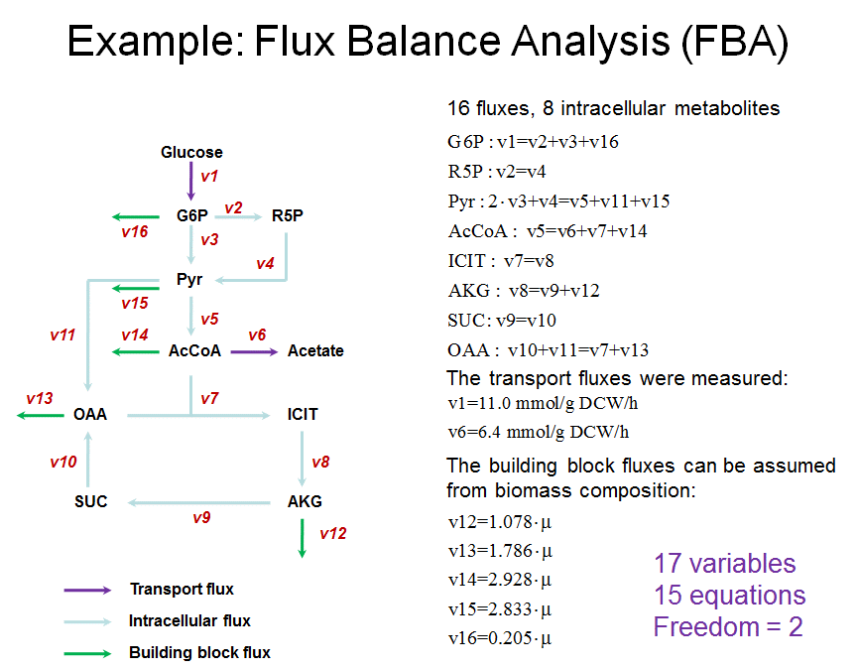
 |  |  |  |  |  |  |  |  |  |  |  |  |  | Linear constraints
 |  |  |  |  |  |  |  |  |  |  |  |  |  | Left | Right
 |  |  |  |  |  |  |  |  |  |  |  |  | G6P | 11 | 11
 |  |  |  |  |  |  |  |  |  |  |  |  | R5P | 0 | 0
 |  |  |  |  |  |  |  |  |  |  |  |  | Pyr | 21.367546722 | 21.367546722
 |  |  |  |  |  |  |  |  |  |  |  |  | AcCoA | 12.579531296 | 12.579531296
 |  |  |  |  |  |  |  |  |  |  |  |  | ICIT | 1.6628893503 | 1.6628893503
 |  |  |  |  |  |  |  |  |  |  |  |  | AKG | 1.6628893503 | 1.6628893503
 |  |  |  |  |  |  |  |  |  |  |  |  | SUC | 0 | 0
 |  |  |  |  |  |  |  |  |  |  |  |  | OAA | 4.4179175319 | 4.4179175319
 |  |  |  |  |  |  |  |  |  |  |  |  | V12 | 1.6628893503 | 1.6628893503
 |  |  |  |  |  |  |  |  |  |  |  |  | V13 | 2.7550281815 | 2.7550281815
 |  |  |  |  |  |  |  |  |  |  |  |  | V14 | 4.516641946 | 4.516641946
 |  |  |  |  |  |  |  |  |  |  |  |  | V15 | 4.3700978938 | 4.3700978938
 |  |  |  |  |  |  |  |  |  |  |  |  | V16 | 0.31622663898 | 0.31622663898
 |  |  |  |  |  |  |  |  |  |  |  |  |  | nonlinear constraints
 |  |  |  |  |  |  |  |  |  |  |  |  |  | LB | UB
 |  |  |  |  |  |  |  |  |  |  |  |  | v2 | 0 | 20
 |  |  |  |  |  |  |  |  |  |  |  |  | v3 | 0 | 20
 |  |  |  |  |  |  |  |  |  |  |  |  | v4 | 0 | 20
 |  |  |  |  |  |  |  |  |  |  |  |  | v5 | 0 | 20
 |  |  |  |  |  |  |  |  |  |  |  |  | v7 | 0 | 20
 |  |  |  |  |  |  |  |  |  |  |  |  | v8 | 0 | 20
 |  |  |  |  |  |  |  |  |  |  |  |  | v9 | 0 | 20
 |  |  |  |  |  |  |  |  |  |  |  |  | v10 | 0 | 20
 |  |  |  |  |  |  |  |  |  |  |  |  | v11 | 0 | 20
 |  |  |  |  |  |  |  |  |  |  |  |  | v12 | 0 | 20
 |  |  |  |  |  |  |  |  |  |  |  |  | v13 | 0 | 20
 |  |  |  |  |  |  |  |  |  |  |  |  | v14 | 0 | 20
 |  |  |  |  |  |  |  |  |  |  |  |  | v15 | 0 | 20
 |  |  |  |  |  |  |  |  |  |  |  |  | v16 | 0 | 20

FBA_1_more
Flux | u | v1 | v2 | v3 | v4 | v5 | v6 | v7 | v8 | v9 | v10 | v11 | v12 | v13 | v14 | v15 | v16
 |  | 11 |  |  |  |  | 6.4
Unknown Flux | u | v2 | v3 | v4 | v5 | v7 | v8 | v9 | v10 | v11 | v12 | v13 | v14 | v15 | v16
Objective | 1.4334282826 | 1.1037397776 | 9.6024074244 | 1.1037397776 | 12.1423137 | 1.5452356887 | 1.5452356887 | 0 | 0 | 4.1053386015 | 1.5452356887 | 2.5601029128 | 4.1970780116 | 4.0609023247 | 0.29385279794

 |  |  |  |  |  |  |  |  |  |  |  |  |  | Linear constraints
 |  |  |  |  |  |  |  |  |  |  |  |  |  | Left | Right
 |  |  |  |  |  |  |  |  |  |  |  |  | G6P | 11 | 11
 |  |  |  |  |  |  |  |  |  |  |  |  | R5P | 1.1037397776 | 1.1037397776
 |  |  |  |  |  |  |  |  |  |  |  |  | Pyr | 20.308554626 | 20.308554626
 |  |  |  |  |  |  |  |  |  |  |  |  | AcCoA | 12.1423137 | 12.1423137
 |  |  |  |  |  |  |  |  |  |  |  |  | ICIT | 1.5452356887 | 1.5452356887
 |  |  |  |  |  |  |  |  |  |  |  |  | AKG | 1.5452356887 | 1.5452356887
 |  |  |  |  |  |  |  |  |  |  |  |  | SUC | 0 | 0
 |  |  |  |  |  |  |  |  |  |  |  |  | OAA | 4.1053386015 | 4.1053386015
 |  |  |  |  |  |  |  |  |  |  |  |  | V12 | 1.5452356887 | 1.5452356887
NADPH: v2=u*0.77
 |  |  |  |  |  |  |  |  |  |  |  |  | V13 | 2.5601029128 | 2.5601029128
 |  |  |  |  |  |  |  |  |  |  |  |  | V14 | 4.1970780116 | 4.1970780116
 |  |  |  |  |  |  |  |  |  |  |  |  | V15 | 4.0609023247 | 4.0609023247
 |  |  |  |  |  |  |  |  |  |  |  |  | V16 | 0.29385279794 | 0.29385279794
 |  |  |  |  |  |  |  |  |  |  |  |  | NADPH | 1.1037397776 | 1.1037397776

 |  |  |  |  |  |  |  |  |  |  |  |  |  | nonlinear constraints
 |  |  |  |  |  |  |  |  |  |  |  |  |  | LB | UB
 |  |  |  |  |  |  |  |  |  |  |  |  | v2 | 0 | 20
 |  |  |  |  |  |  |  |  |  |  |  |  | v3 | 0 | 20
 |  |  |  |  |  |  |  |  |  |  |  |  | v4 | 0 | 20
 |  |  |  |  |  |  |  |  |  |  |  |  | v5 | 0 | 20
 |  |  |  |  |  |  |  |  |  |  |  |  | v7 | 0 | 20
 |  |  |  |  |  |  |  |  |  |  |  |  | v8 | 0 | 20
 |  |  |  |  |  |  |  |  |  |  |  |  | v9 | 0 | 20
 |  |  |  |  |  |  |  |  |  |  |  |  | v10 | 0 | 20
 |  |  |  |  |  |  |  |  |  |  |  |  | v11 | 0 | 20
 |  |  |  |  |  |  |  |  |  |  |  |  | v12 | 0 | 20
 |  |  |  |  |  |  |  |  |  |  |  |  | v13 | 0 | 20
 |  |  |  |  |  |  |  |  |  |  |  |  | v14 | 0 | 20
 |  |  |  |  |  |  |  |  |  |  |  |  | v15 | 0 | 20
 |  |  |  |  |  |  |  |  |  |  |  |  | v16 | 0 | 20

FBA_2
Flux | v1 | v2 | v3 | v4 | v5 | v6 | v7 | v8 | v9 | v10 | v11 | v12 | v13 | v14 | v15 | v16

 | v1=11 | v6=6.4

Unknown Flux |  | v2 | v3 | v4 | v5 | v7 | v8 | v9 | v10 | v11 | v12 (obj)
 |  | 7.8427533306 | 3 | 7.8427533306 | 9.4728300363 | 0.82688736375 | 0.82688736375 | 0 | 0 | 2.1968510295 | 0.7670569237
 |  |  |  |  |  |  |  |  |  |  |  |  |  |  | Linear constraints
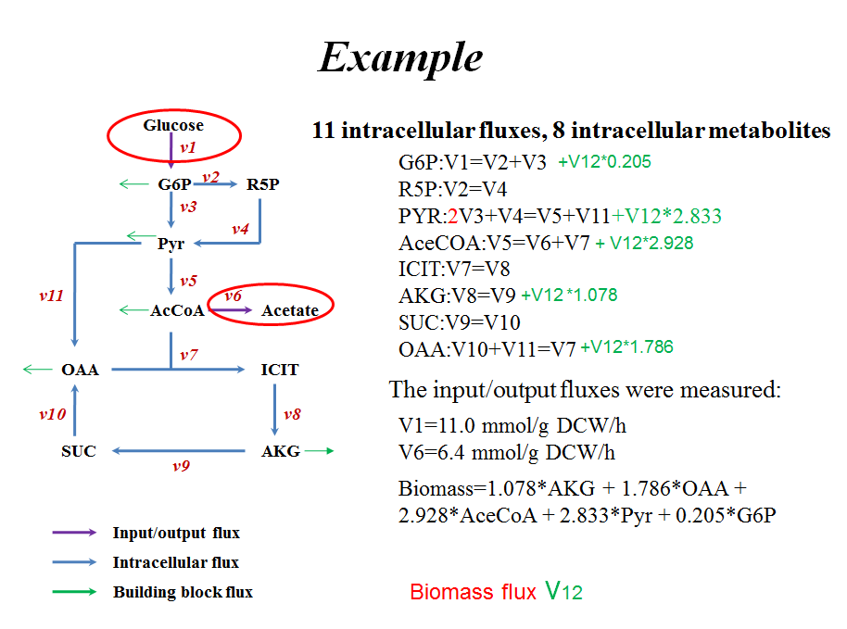
 |  |  |  |  |  |  |  |  |  |  |  |  |  |  | Left | Right
 |  |  |  |  |  |  |  |  |  |  |  |  |  | G6P | 11 | 11
 |  |  |  |  |  |  |  |  |  |  |  |  |  | R5P | 7.8427533306 | 7.8427533306
 |  |  |  |  |  |  |  |  |  |  |  |  |  | Pyr | 13.842753331 | 13.842753331
 |  |  |  |  |  |  |  |  |  |  |  |  |  | AcCoA | 9.4728300363 | 9.4728300363
 |  |  |  |  |  |  |  |  |  |  |  |  |  | ICIT | 0.82688736375 | 0.82688736375
 |  |  |  |  |  |  |  |  |  |  |  |  |  | AKG | 0.82688736375 | 0.82688736375
 |  |  |  |  |  |  |  |  |  |  |  |  |  | SUC | 0 | 0
 |  |  |  |  |  |  |  |  |  |  |  |  |  | OAA | 2.1968510295 | 2.1968510295

 |  |  |  |  |  |  |  |  |  |  |  |  |  |  | Nonlinear constraints
 |  |  |  |  |  |  |  |  |  |  |  |  |  |  |  | UB

 |  |  |  |  |  |  |  |  |  |  |  |  |  | v3<=3 | 3 | 3
 |  |  |  |  |  |  |  |  |  |  |  |  |  | v11<=3 | 2.1968510295 | 3

